Guide d'ajout d'images
Standards pour les images | 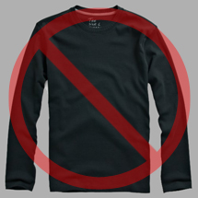 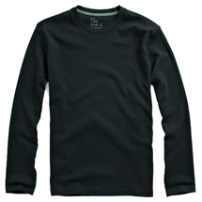 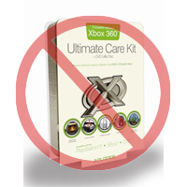 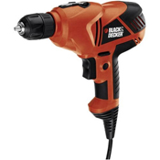  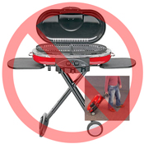 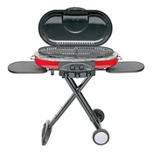  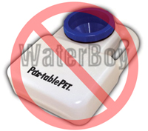 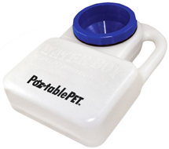 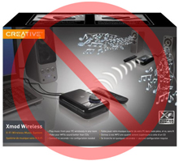 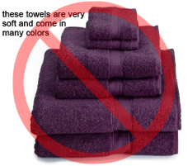 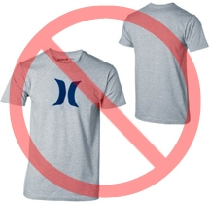  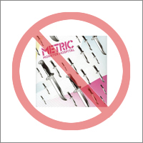 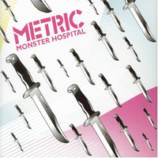 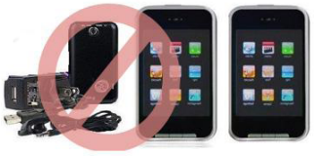

Tout produit sur Amazon a besoin d'une ou plusieurs images. Choisissez des images claires, précises, et faciles à comprendre. Elles doivent représenter le produit correctement, être attractives et riches en informations. Ne montrez que ce qui est en vente avec le produit avec une mise en scène minimale. Les textes, logos et images incrustées ne sont pas autorisés. Aussi souvent que possible, fournissez plus d'images pour montrer le produit sous des angles différents et en détails. C'est votre chance de montrer votre produit aux clients donc la qualité compte.
Nous nous réservons le droit de refuser les images qui ne rempliraient pas nos critères.
Il est de votre responsabilité de vous assurer que vous détenez les droits des images que vous utilisez.

Images PRINCIPALES

*Le fond d'une image principale doit être d'un blanc pur (le blanc pur se fond avec les pages de recherche et des produits détaillés sur Amazon. La valeur RGB est 255,255,255).
*Une image principale ne doit pas contenir d'illustrations ou de dessins et ne doit pas contenir d'accessoires qui ne sont pas inclut avec le produit, d'éléments pouvant troubler le client, de texte qui ne fait pas parti du produit, de logos, de marquages ou d'images insérées.
*Le produit doit remplir au moins 85% de l'image.

Images additionnelles

*Les images principales doivent être fournies accompagnées d'images additionnelles présentant les différents angles d'un produit, le produit en usage, ou des détails non visibles sur l'image principale. Pour les produits media, cela peut inclure le dos de la couverture un extrait des pages ou des captures d'écran. Vous pouvez ajouter jusqu'à huit (8) images.
*Un fond blanc est recommandé mais pas obligatoire. Les images additionnelles ne doivent pas inclure de logos ou de marquages et tous les accessoires doivent être présentés de manière à éviter toute confusion pour le client.

Taille de l'image

Les images devraient être de 1000 pixels ou plus en longueur ou largeur car cela permettra l'activation du zoom sur le site (il a été prouvé que le zoom augmente les ventes). Votre image ne devrait jamais faire moins de 500 pixels sur son côté le plus long.

Nom et format

*Amazon accepte les fichiers aux formats JPEG (.jpg), TIFF (.tif), ou GIF (.gif) (Les fichiers JPEG sont préférés car ils sont de taille plus petite et peuvent donc être traités plus rapidement.
*Pour nommer votre image avant de la sauvegarder sur votre serveur, vous pouvez utiliser le SKU du produit en tant que nom, puis le type de variation ou le code, par ex. MAIN, PT01-PT08 (images additionnelles), SWCH (généralement une variation de couleur pour les produits ayant plus d'une variation). Exemples: 8845013515.MAIN.jpg, 8845013515.PT01.jpg, 8845013515.SWCH.jpg

Charger vos fichiers images

Une fois le fichier nommé et sauvegardé sur le serveur internet, entrez l'adresse URL de l'image dans le champ approprié de votre fichier modèle.

Image Standards

Every product on Amazon needs one or more product images. Choose images that are clear, straightforward, and easy to understand. They must accurately represent the product and be information-rich and attractively presented. Show only the product that is being offered for sale, with minimal or no propping. Text, logos, and inset images are not allowed. Whenever possible, provide several images, with each one showing different angles and details of the product. This is your opportunity to show your product to your customer, so quality matters.
We reserve the right to reject images that do not meet our image standards.
It is your responsibility to ensure that you have all necessary rights to the images you submit.

MAIN Images

*The background for a MAIN image must be pure white (pure white blends in with the Amazon search and item detail pages, which have RGB values of 255,255,255).
*A MAIN image must not be a graphic or illustration and must not contain accessories that are not being dispatched with the product, props that may confuse the customer, text that is not part of the product, or any logos, watermarks or inset images.
*The product must fill 85% or more of the image.

Additional Images

*MAIN images should be supplemented with additional images showing different sides of a product, the product in use, or details that are not visible in the MAIN image. For media products, this could include the back cover, sample pages, or screenshots. You can add up to eight (8) images.
*A white background is recommended, but not required. Additional images may not include logos or watermarks, and all props or accessories must be presented in a way that will not cause customer confusion.

Image Size

Images should be 1000 pixels or more in either height or width as this will enable the zoom function on the website (zoom has been proven to enhance sales). Files measuring less than 500 pixels on the longest side will be rejected by our system.

Naming and formatting

*Amazon accepts JPEG (.jpg), TIFF (.tif), or GIF (.gif) file formats (JPEG files are preferred as they are smaller in size and can therefore be processed and uploaded more quickly).
*A suggested way to name an image file is to save the image on your web server using the product SKU as the file name followed by the view type or variant code--MAIN, PT01-PT08 (additional images), SWCH (usually a colour swatch only used on products with more than one variation). Examples: 8845013515.MAIN.jpg, 8845013515.PT01.jpg, 8845013515.SWCH.jpg

Uploading your Image files

Vous avez deux options pour télécharger vos fichiers image (1) Une fois que vous avez nommé le fichier et l'avez enregistré dans le dossier de votre lecteur, compressez le dossier dans un fichier ZIP. Envoyez ensuite le modèle sans les attributs d'image renseignés pour créer des offres sur Amazon et confirmez que les produits ont été créés sans erreur, à l'aide du résumé du traitement. Accédez à l'outil de téléchargement d'images (https://sellercentral.amazon.com/imaging/upload) afin de charger des images pour les produits répertoriés. Si vous ne fournissez pas d'images, le SKU ne pourra pas être recherché par les clients. (2) Once you have named the file and saved it to your web server, enter the URL of the image file in the appropriate cell of your product template.

